상품제안서
샤오미 멀티 시티 크로스백 가방 | 상품코드: F04655

 |  |  |  |  |  |  | 02-412-0044 | www.easy1.co.kr
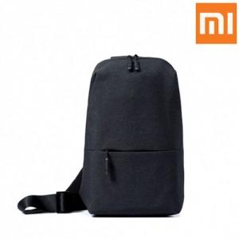

【상세/제작정보】 | 어깨 부담이 없는 편안한 착용감 메탈소재의 어깨끈 연결고리 방수처리 재질

【인쇄/포장옵션】 | 실크 / OPP(비닐)

【공급단가】 | 수량 | 100~ | 300~ | 500~ | 1,000~ | 3,000~
*VAT별도 | 단가 | 24,970원 | 24,050원 | 23,120원 | 22,200원 | 21,640원

【상품 URL】 | https://dev.easy1.co.kr:443/src/goods_detail.php?gdno=4655

